画面イメージ
詳細設計書 | 画面名称 | B0301_人材推薦一覧画面 | システムID | 改訂日 | 44069
 | 機能名称 |  | システム名称 | 改訂者 | 王少宇

画面イメージ

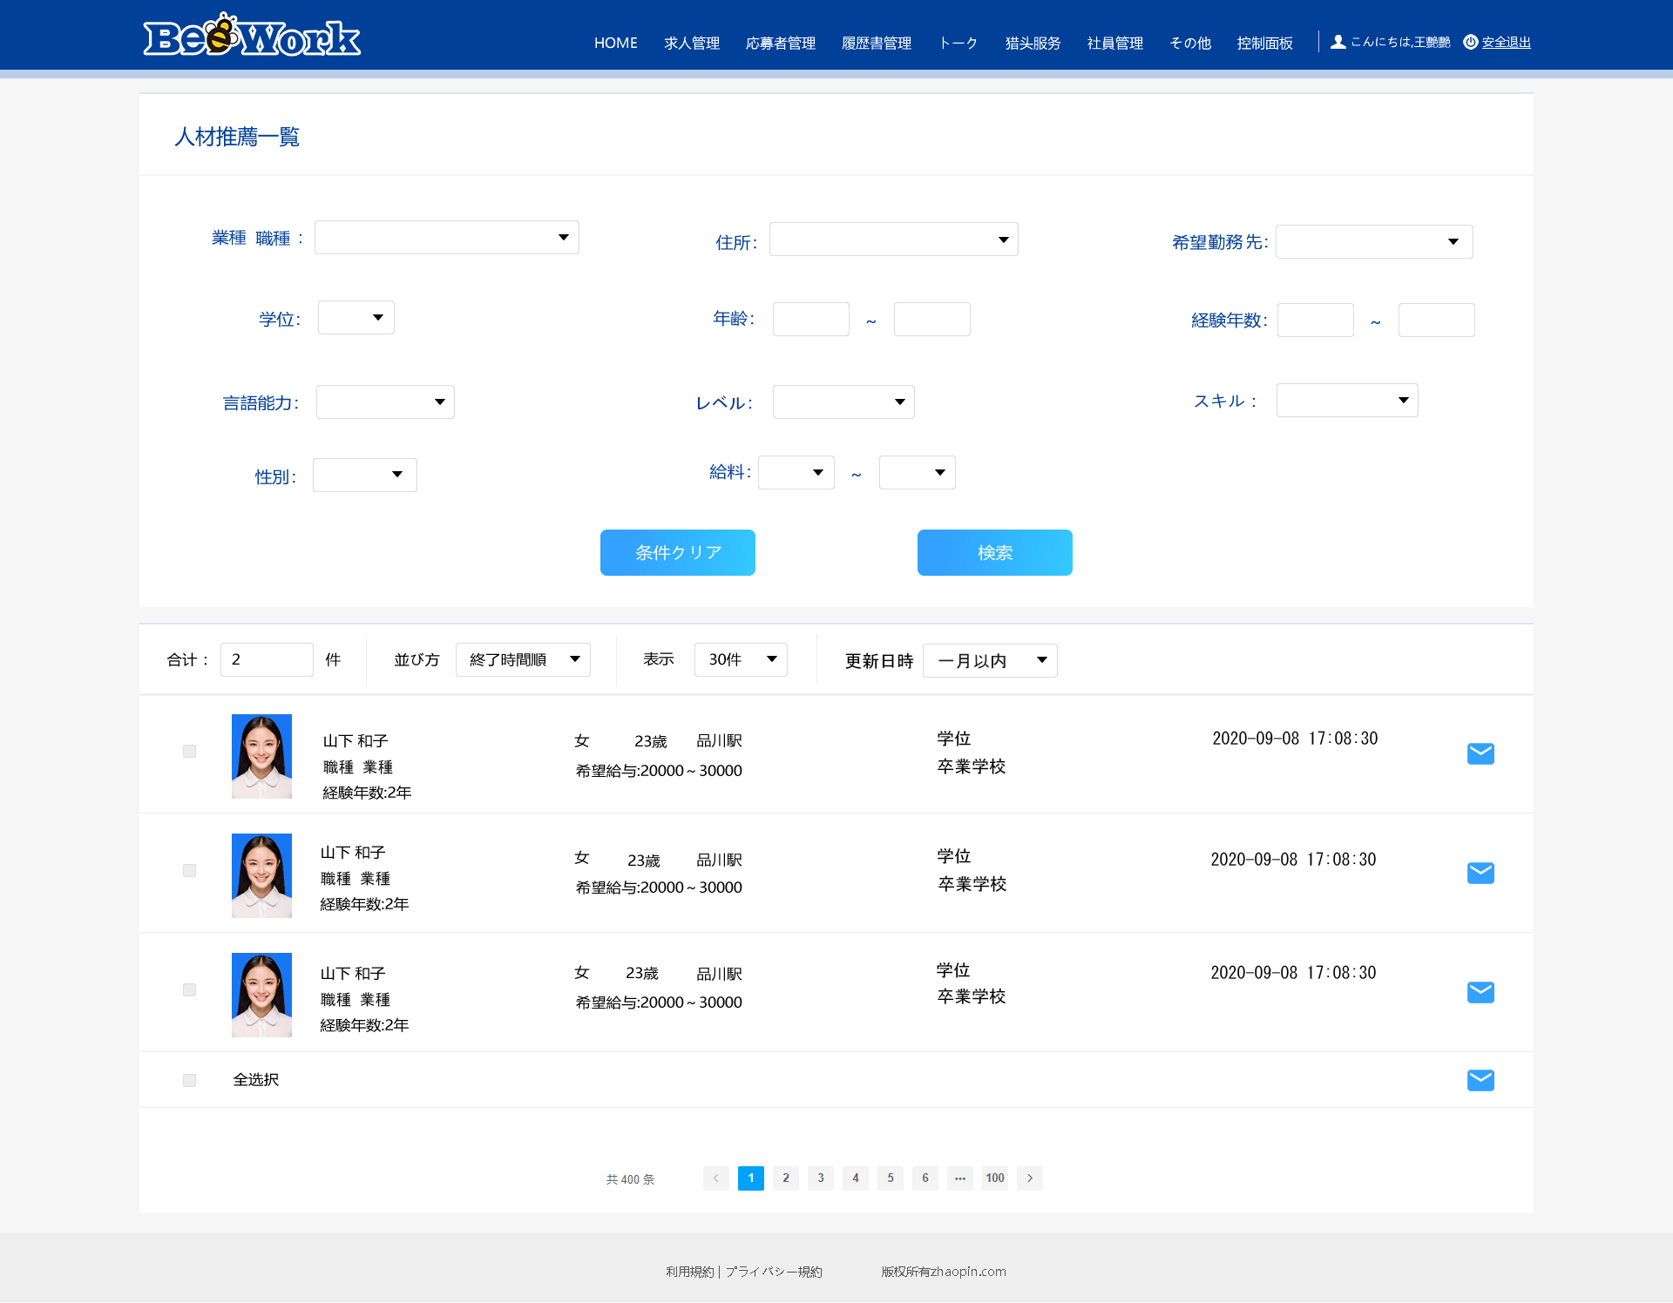

押下時、子画面が表示する。子画面内容については、別紙の1．業種・職種を参照
押下時、子画面が表示する。子画面内容については、別紙の2．住所を参照

別紙
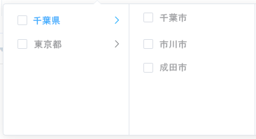
詳細設計書 |  | 画面名称 | B0301_人材推薦一覧画面 | システムID | 改訂日 | 44069
 |  | 機能名称 |  | システム名称 | 改訂者 | 王少宇

画面イメージ

 | 1．業種・職種

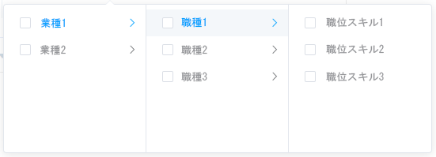

 | 2．住所

